Sheet1
* 혈액도말검사 병원코드가 LHR114로 '혈구형태', '혈액도말검사'연결이 되어있는데 두가지가 다 사용된거 같습니다. 일괄적으로 '혈액도말검사(PB smear)'로 하는게 맞는거같은데요….혈구형태로 결과처리된 7명의 명단을 알수있을까요? 그리고 해당되는 7명에 대해서 검사항목을 혈액도말검사(PB smear)로 일괄변경삽입 부탁드립니다.

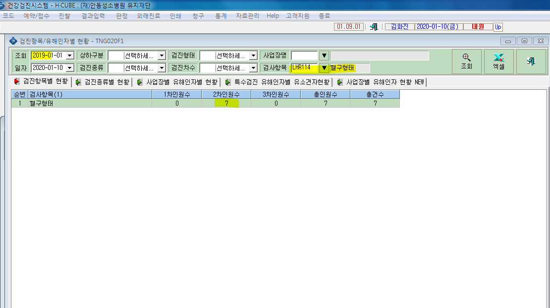

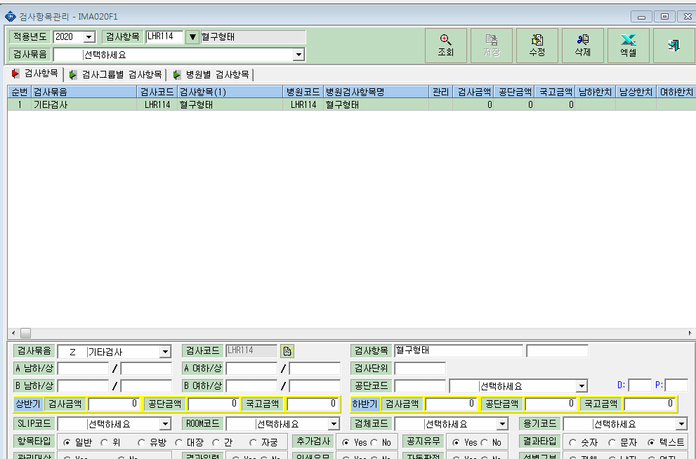
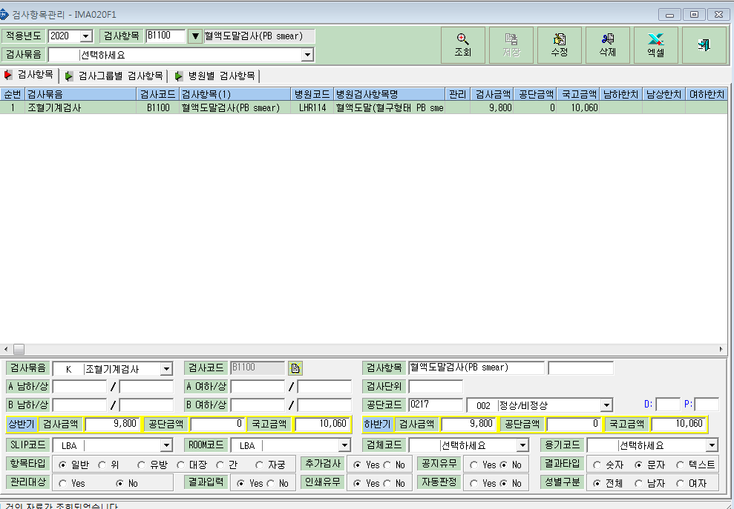

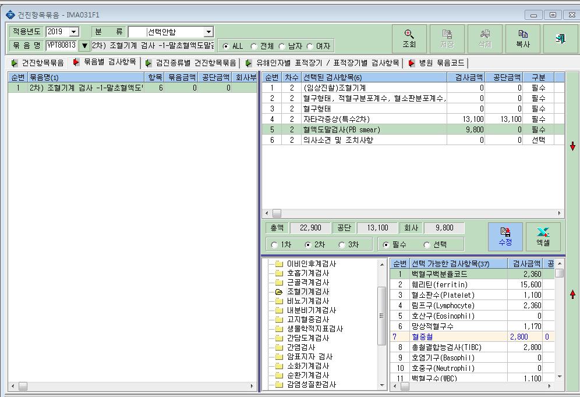

묶음항목에서 혈액도말검사가 필수항목으로 안들어가 있어서 2020년 1월 10일자에 삽입함.

